Sheet1
南京邮电大学中国大学MOOC课程安排表（慕课堂）
序号 | 学院 | 课程名称 | 课程负责人 | 开课起止时间（年/月/日） | 慕课堂二维码/课堂码
1 | 电子与光学工程学院 | 电路分析基础 | 刘陈 | 2025.9.8- 2026.1.12 | 开设慕课单开重修班，不组织学分认定
2 | 电子与光学工程学院 | 模拟电子线路A | 黄丽亚 | 2025.9.8- 2026.1.11
3 | 计算机学院 | 网络技术与应用 | 杨庚 胡素君 | 2025年9月6日至2025年12月28日 | 仅通过慕课方式重修的学生请加慕课堂（课堂码：8RUSMW），其余同学（正常线下上课的同学）请加入各自班级任课教师所建的慕课堂
4 | 通信与信息工程学院 | 数字信号处理A(双语) | 杨震 | 本学期不开设
5 | 通信与信息工程学院 | 通信原理 | 何雪云 | 2025年9月5日-2026年1月18日 | 本学期不支持慕课学分认定，混合教学班任课 教师已各自建立慕课堂
6 | 通信与信息工程学院 | 光纤通信 | 沈建华 | 2025/09/07-2026/01/10
7 | 管理学院 | 创新与创业管理 | 赵波 | 2025.09.08-2025.12.16；2025.12.09学生线上操作停止
8 | 数字媒体与设计艺术学院 | 广告艺术鉴赏 | 余洋 | 2025年09月01日 ~ 2026年01月16日
9 | 管理学院 | 战略管理 | 王娟 | 2025年09月02日 ~ 2025年12月02日
10 | 自动化学院 | 自动控制原理 | 杨敏 | 2025/9/8-2025/12/18
11 | 管理学院 | 企业资源规划（ERP） | 黄卫东 | 2025年09月08日-11月30日
12 | 集成电路科学与工程学院 | 微纳电子材料与器件 | 王静 | 2025-09-01 | 8RJ8PW
13 | 管理学院 | 现代管理科学基础 | 刘宁 | 2025.9.8-2026.1.10
14 | 管理学院 | 市场调查与研究 | 雷晶 | 2025.9.15-2025.11.30，我们今年是SPOC，没有课堂码，给学生一个QQ群二维码，请学生加群就行了 | 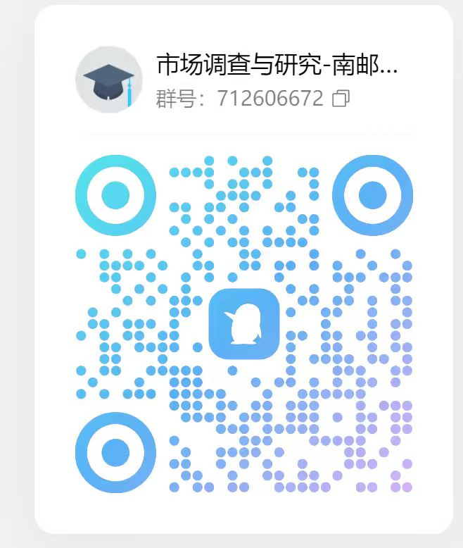
15 | 理学院 | 线性代数 | 蒋志芳 王发兴 | 2025年7月20-12月28日
16 | 物联网学院 | 物联网导论 | 赵学健 | 2025年9月10- 2025年12月31日 | 8RJ7GW
17 | 理学院 | 大学物理实验 | 李永涛 | 2025.09.05-2026.01.23（不做学分认定，只作为授课的辅助资源使用） | 课堂码：8RLRJW
18 | 自动化学院 | 过程控制 | 王冬生 | 2025-09-01 | 8RJ8PW
19 | 外国语学院 | 语用学导论 | 袁周敏 | 2025/9/10至2026/1/10 | 课堂码：8RP7RW
20 | 管理学院 | 质量管理 | 石盛林 | 2025年9月8日（周一）至2025年11月30日（周日）
21 | 计算机学院 | Python语言程序设计基础 | 薛景 | 2025年9月15日至 2026年1月11日 | QQ群：825914563
22 | 计算机学院 | 操作系统A | 徐小龙 | 2025年09月08日至2025年12月31日
23 | 计算机学院 | 高级语言程序设计 | 薛景 | 2025年9月15日至 2026年1月11日 | QQ群：861267491
24 | 理学院 | 数学实验 | 肖丽丽 | 2025年9月8日-2025年12月31日
25 | 计算机学院 | 数据结构 | 王海艳 | 20205.09.06- 20206.01.25 | 8RXK4W
26 | 管理学院 | 人力资源管理 | 周文成 | 2025年09月03日 ~ 2026年01月13日
27 | 社会与人口学院 | 社会保障概论 | 刘璐婵 | 2025-9-5 至 2026-1-2
28 | 计算机学院 | 微型计算机原理与接口技术 | 许建 | 2025-09-06 至 2026-01-23 | 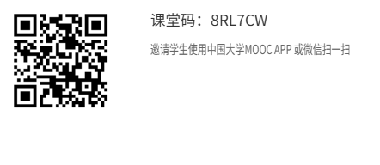 QQ群：1031503343
29 | 校团委（文化艺术中心） | 音乐与科学 | 王小露 | 2025年9月28日-11月28日
30 | 经济学院 | 计量经济学 | 黄犚 | 2025.9.11-2025.12.31
31 | 管理学院 | 数据库原理与应用 | 翟丹妮 | 2025/09/08-2026/01/11 | 课堂码：8RDYFW，学分认定仅支持课程重修和任选课
32 | 教育科学与技术学院 | 大学生心理健康 | 唐湘宁 | 2025.9.8-2026.1.16 | 8R9U6W
33 | 管理学院 | 管理学原理 | 徐侠 | 2025.9.8-2025.12.20 | 课堂码：8RZKRW
34 | 电子与光学工程学院 | 物理光学 | 陈将伟 蔡祥宝 | 2025.9.10-2026.1.11
35 | 电子与光学工程学院 | 光电子学 | 郭艳东 | 2025.8.30-2025.12.31
36 | 通信与信息工程学院 | 信号与系统 | 解培中 | 2025.9.8-2026.1.16 | QQ：1004591770
37 | 教育科学与技术学院 | 数字视频设计与制作技术 | 卢锋 | 2025-09-08至 2026-01-11
38 | 社会与人口学院 | 社会工作概论 | 孙唐水 | 2025-9-23 至 2025-12-31
39 | 通信与信息工程学院 | 现代信息技术概论 | 林晓勇 | 2025.9.16-2026.1.16 | 8R5EBW
40 | 理学院 | 大学物理下（振动与波、光学、近代物理） | 杨志红 | 2025.9.10-2026.1.10
41 | 教育科学与技术学院 | UI及交互技术 | 单美贤 | 20250905-20260110
42 | 外国语学院 | 语言科学与艺术 | 袁周敏 | 2025/9/10至2026/1/10 | 课堂码：8RP74W
43 | 物联网学院 | 地图制图学 | 江畅 | 2025年09月01日 -2026年01月20日 | 课堂码：8RXMQW
44 | 通信与信息工程学院 | 医学仪器原理 | 安荣荣 | 2025年09月10日- 2025年11月23日
45 | 外国语学院 | 现代邮政英语 | 臧庆 | 2025年09月15日 至 2026年01月09日
46 | 电子与光学工程学院 | 电磁场与电磁波理论（对应电磁场理论A、电磁场理论B、电磁场与传输理论B） | 程勇 | 2025.9.10-2026.1.11
47 | 计算机学院 | Java语言程序设计 | 杨健 | 本学期不开课
48 | 计算机学院 | 软件测试 | 王子元 | 2025年9月16日至2026年1月12日
49 | 教育科学与技术学院 | 艺术基础与平面设计 | 申灵灵 | 2025.9.15-2026.1.15
50 | 管理学院 | 职业生涯开发与管理 | 焦永纪 | 2025.09.08-2025.12.16；2025.12.09学生线上操作停止
51 | 社会与人口学院 | 社会心理学 | 周晶晶 | 2025-9-11至2025-12-27
52 | 社会与人口学院 | 社会研究方法 | 周建芳 | 2025-9-10 至 2025-12-30
53 | 计算机学院 | 云计算技术 | 徐小龙 | 2025年09月08日至2025年12月31日
54 | 自动化学院 | 虚拟仪器技术 | 戎舟 | 2025/9/8-2026/1/6
55 | 计算机学院 | 用Python学人工智能 | 薛景 | 2025年9月15日至 2026年1月11日 | QQ群：607318594
56 | 计算机学院 | 云计算与大数据 | 徐小龙 | 2025年09月08日至2025年12月31日
57 | 计算机学院 | 电子数据取证技术 | 孙国梓 | 2025年9月23日至2026年1月10日 | 8RV4PW
58 | 电子与光学工程学院 | 半导体物理与器件 | 陶志阔 | 2025.9.20-2025.12.31
59 | 理学院 | 概率论与数理统计 | 叶军 | 2025.9.1-2026.1.8 | 课堂码：8RKZDW
60 | 理学院 | 描述统计学 | 温勇 | 本学期不开课
61 | 计算机学院 | 数据库与数据挖掘 | 夏彬 | 2025-09-08至2026-01-18 | 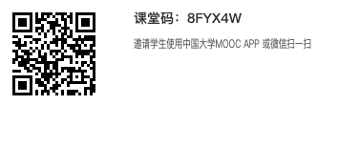
62 | 自动化学院 | Modern Control Theory | 蒋国平 | 2025/9/5-2025/12/6
63 | 数字媒体与设计艺术学院 | UI界面设计 | 谭维 | 2025年09月15日 ~ 2026年01月05日
64 | 理学院 | 概率统计和随机过程 | 石爱菊 | 2025.9.1-2026.1.10
65 | 电子与光学工程学院 | 数字电路与逻辑设计 | 黄丽亚 | 2025.9.8- 2026.1.11
66 | 经济学院 | 世界经济学 | 张昌兵 | 2025.9.21-2025.12.31 | 8RRDPW
67 | 计算机学院 | 编译原理 | 蒋凌云 | 2025年9月16日至2026年1月12日 | 课堂码：8RV5SW
68 | 外国语学院 | 翻译职业教育：入门与进阶 | 陶李春 | 2025/09/08至2026/01/15 | 课堂码：8R5SEW
69 | 电子与光学工程学院 | 通信电子线路 | 郭艳东 | 2025.8.30-2025.12.31
70 | 管理学院 | 财务报表分析 | 王娟 | 2025年09月07日 ~ 2025年12月01日
71 | 通信与信息工程学院 | 无线通信原理 | 宛汀 | 本学期不开设
72 | 电子与光学工程学院 | 工程管理与经济决策 | 赵瑞 | 本学期不开设
73 | 数字媒体与设计艺术学院 | 高级动画设计 | 霍智勇 | 2025年09月10日 ~ 2026年01月23日
74 | 社会与人口学院 | 社会学概论 | 张振亮 | 2025-09-08 至 2026-01-12 |  | 课堂码：8RDP7W
75 | 通信与信息工程学院 | 生物医学传感器 | 胡晓飞 | 2025/9/8—2026/1/11 | 生物医学传感器全校任选课2025秋 8R7E4W
 |  |  |  |  | B221003/04生物医学传感器 8R58HW
76 | 社会与人口学院 | 社会问题概论 | 杜伟泉 | 2025-9-8 至 2025-12-30
77 | 外国语学院 | 科技翻译 | 吴建 | 2025/9/8至2026/1/9 | 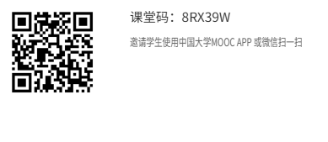
78 | 通信与信息工程学院 | 移动通信网络规划部署与优化 | 陈美娟 | 2025/09/08-2026/01/14 | 课程设计（通院）课堂码：8R7KLW 课程设计（波特兰）课堂码：8RKMAW 软件设计（波特兰）课堂码：8R53FW
79 | 经济学院 | 经济统计学 | 易莹莹 | 2025.9.2-2026.1.31 | 8RDBYW
80 | 社会与人口学院 | 青少年社会工作 | 李艳红 | 2025-9-7 至 2026-1-17
81 | 外国语学院 | IT日语 | 洪洁 | 2025/9/8至2025/12/31 | 8RZ3EW
82 | 社会与人口学院 | 经济法 | 王峰 | 本学期不开
83 | 管理学院 | 系统工程 | 朱卫未 | 2025/9/5-2025/12/14
84 | 管理学院 | 管理沟通理念与技能 | 孙友然 | 2025.09.01-2025.12.31
85 | 物联网学院 | 移动GIS原理与系统开发 | 张海涛 | 2025年9月10~2025年12月25日
86 | 自动化学院 | 嵌入式系统及应用 | 张腾飞 | 2025/9/15-2025/12/30
87 | 管理学院 | 电信运营管理 | 彭英 | 2025.9.9-2025.12.31
88 | 材料科学与工程学院 | Modern Applications of Optoelectronic Technology | 高丽 | 本学期不开放
89 | 材料科学与工程学院 | 有机电子学 | 密保秀 | 2025-09-08 | 材料化学：8RZ5TW；高分子：8R9MHW；材料物理：8R9JQW；新能源：8RD5TW
90 | 图书馆 | 信息检索 | 刘佳雨 | 本学期不开设
91 | 通信与信息工程学院 | Optical Fiber Communications（国际平台开课） | 沈建华 | 2025/09/07-2026/01/10
92 | 管理学院 | Innovation and Entrepreneurship Foundation（国际平台开课） | 赵波 | 本学期不开设
93 | 通信与信息工程学院 | Digital Signal Processing（国际平台开课） | 张玲华 | 本学期不开设
94 | 计算机学院 | Computer Network Technology and Application（国际平台开课） | 李鹏 胡素君 | 2025年09月08日 ~ 2026年01月10日
95 | 电子与光学工程学院 | Analog Electronic Circuits（国际平台开课） | 黄丽亚 | 不开 | 不开
96 | 电子与光学工程学院 | Fundamentals of Circuit Analysis（国际平台开课） | 刘陈 | 2025.9.10-2026.1.15 | 没有慕课堂，在爱课程网上的慕课
97 | 计算机学院 | Python编程及人工智能应用 | 陈景强 | 本学期不开放
98 | 工程实验教学部 | 工程训练与创新 | 骆明霞 | 2025.9.8-2026.1.23
99 | 外国语学院 | 英语词汇 | 易保树 | 本学期不开课 | 本学期不开课
100 | 经济学院 | 抽样技术与应用 | 高月姣 | 2025.9.8-2026.1.16 | 8R7D9W
101 | 管理学院 | 技术创新管理（双语） | 徐侠 | 2025.9.7-2025.11.30 | 8RDK4W
102 | 管理学院 | Human Resource Management | 刘宁 | 2025.9.8-2026.1.10
103 | 理学院 | 大学物理(上)（力学、热学、电磁学） | 杨志红 | 本学期该课程线下不开课，如有学生选课再开课
104 | 经济学院 | 外贸函电 | 王卉 | 2025.9.8-2026.1.5 | 8RFS2W
105 | 社会与人口学院 | 人口社会学 | 舒星宇 | 本学期不开
106 | 工程实验教学部 | 电工电子实验（一） | 常春耘 | 2025.9.13-2026.1.5
107 | 现代邮政学院 | 邮政通信网络技术 | 徐劲松 | 2025年09月11日-2025年12月31日
108 | 外国语学院 | 电子信息英语（English for Electronic Information） | 臧庆 | 2025年09月15日 至 2026年01月09日
109 | 数字媒体与设计艺术学院 | 网络传播概论 | 吴婧婧 | 2025年09月08日 ~ 2026年01月28日

